상품제안서
모락 베레스 슬림 무선마우스 | 상품코드: S43145

 |  |  |  |  |  |  | 02-713-8555 | www.synergygift.co.kr
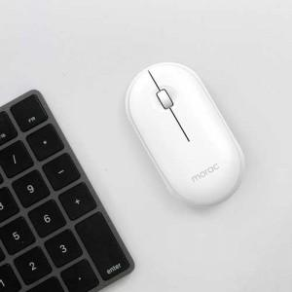

【상세/제작정보】 | 가방 속에 쏙 들어가는 슬림함, 어디서든 나만의 스마트 오피스를 완성하는 미니멀리즘 디자인<br>레이저인쇄

【인쇄/포장옵션】 | 레이저 / 포장지포장

【공급단가】 | 수량 | 50~ | 100~ | 300~ | 1,000~ | 5,000~
*VAT별도 | 단가 | 4,420원 | 4,180원 | 3,970원 | 3,870원 | 3,800원

【상품 URL】 | https://www.synergygift.co.kr:443/src/goods_detail.php?gdno=43145

